50 小学校児童数（１学級当たり）
 | 50 小学校児童数（１学級当たり）

 | 時点 2025(R7)年5月1日（毎年） |  |  |  |  |  | 平 均 値 |  |  | 19.5
 | 単位 人，人 |  |  |  |  |  | 標準偏差 |  |  | 4.3
 | 市町村名 | 指標 | 順位 | #REF! | 児童数 | 市町村名 | 指標 | 順位 | #REF! | 児童数

 | 千葉県 | 23.3 | － |  | 291,112 | 八街市 | 18.7 | 31 |  | 2,284
 | 千葉市 | 24.7 | 9 |  | 44,124 | 印西市 | 22.7 | 14 |  | 7,989
 | 銚子市 | 14.9 | 46 |  | 1,503 | 白井市 | 21.0 | 23 |  | 3,128
 | 市川市 | 27.4 | 1 |  | 23,200 | 富里市 | 20.8 | 27 |  | 1,959
 | 船橋市 | 27.4 | 1 |  | 31,765 | 南房総市 | 16.0 | 38 |  | 1,088
 | 館山市 | 13.8 | 51 |  | 1,493 | 匝瑳市 | 12.5 | 52 |  | 1,284
 | 木更津市 | 22.0 | 17 |  | 7,097 | 香取市 | 15.7 | 41 |  | 2,412
 | 松戸市 | 25.0 | 7 |  | 22,401 | 山武市 | 15.4 | 43 |  | 1,636
 | 野田市 | 22.5 | 15 |  | 6,721 | いすみ市 | 14.3 | 49 |  | 1,246
 | 茂原市 | 21.0 | 23 |  | 3,255 | 大網白里市 | 21.2 | 22 |  | 1,976
 | 成田市 | 21.4 | 20 |  | 5,773 | 酒々井町 | 21.9 | 18 |  | 701
 | 佐倉市 | 21.0 | 23 |  | 7,195 | 栄町 | 15.8 | 40 |  | 647
 | 東金市 | 20.9 | 26 |  | 2,238 | 神崎町 | 14.2 | 50 |  | 213
 | 旭市 | 15.6 | 42 |  | 2,635 | 多古町 | 14.6 | 47 |  | 481
 | 習志野市 | 25.2 | 5 |  | 8,720 | 東庄町 | 21.9 | 18 |  | 459
 | 柏市 | 24.5 | 10 |  | 22,152 | 九十九里町 | 15.3 | 44 |  | 383
 | 勝浦市 | 10.8 | 53 |  | 398 | 芝山町 | 18.9 | 29 |  | 227
 | 市原市 | 21.4 | 20 |  | 11,518 | 横芝光町 | 16.0 | 38 |  | 880
 | 流山市 | 26.1 | 3 |  | 14,562 | 一宮町 | 23.0 | 13 |  | 644
 | 八千代市 | 25.2 | 5 |  | 9,689 | 睦沢町 | 17.4 | 34 |  | 261
 | 我孫子市 | 20.7 | 28 |  | 5,284 | 長生村 | 17.6 | 33 |  | 476
 | 鴨川市 | 14.4 | 48 |  | 1,008 | 白子町 | 16.1 | 37 |  | 370
 | 鎌ケ谷市 | 24.9 | 8 |  | 4,782 | 長柄町 | 10.6 | 54 |  | 169
 | 君津市 | 18.8 | 30 |  | 3,214 | 長南町 | 22.2 | 16 |  | 244
 | 富津市 | 17.3 | 35 |  | 1,365 | 大多喜町 | 15.0 | 45 |  | 270
 | 浦安市 | 26.1 | 3 |  | 8,157 | 御宿町 | 18.2 | 32 |  | 164
 | 四街道市 | 23.6 | 12 |  | 5,278 | 鋸南町 | 17.1 | 36 |  | 171
 | 袖ケ浦市 | 23.9 | 11 |  | 3,823

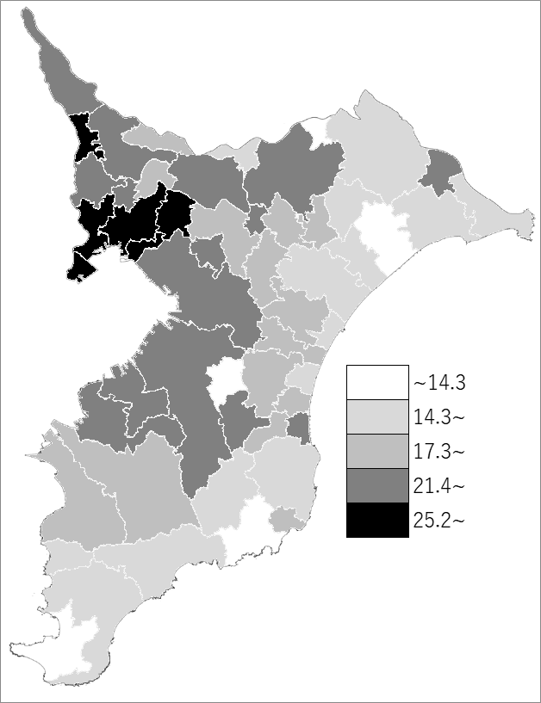
 | 千葉県の推移
 | 児童数（右軸） | 指標
令和3年 | 306105 | 24.9
令和4年 | 303407 | 24.7
令和5年 | 299819 | 24.2
令和6年 | 295699 | 23.7
令和7年 | 291112 | 23.3

《備 考》 ・資料出所 統計課「学校基本統計（学校基本調査結果）」 ・算出方法 児童数÷学級数

